Trang_tính1
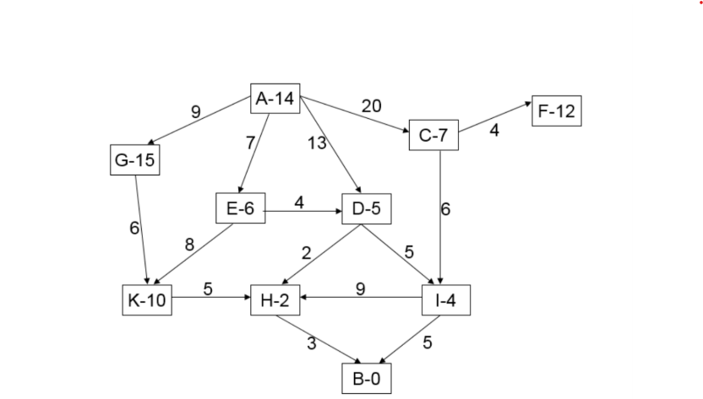
Lê Quang Thọ 181202289 CNTT1 - K59
TT | TTK | k(u,v) | h(v) | g(v) | f(v) | Danh sách L
A | G E D C | 9 7 13 20 | 15 6 5 7 | 9 7 13 20 | 24 13 18 27 | E13, D18, G24, C27
E | K D | 8 4 | 10 5 | 15 11 | 25 16 | D16, D18, G24, K25, C27
D | H I | 2 5 | 2 4 | 13 16 | 15 20 | H15, D18, I20, G24, K25, C27
H | B | 3 | 0 | 16 | 16 | B16, D18, I20, G24, K25, C27

Truy vết: |  | B <-- H <-- D <-- E <-- A

k(u,v) ví dụ A-14 thì k(u,v) = 14
h(v) là độ dài cung giữa 2 điểm
g(v) là bằng tổng độ dài cung từ đầu tới điểm đó
f(v) = h(v) + g(v)

